CollectiveAccess
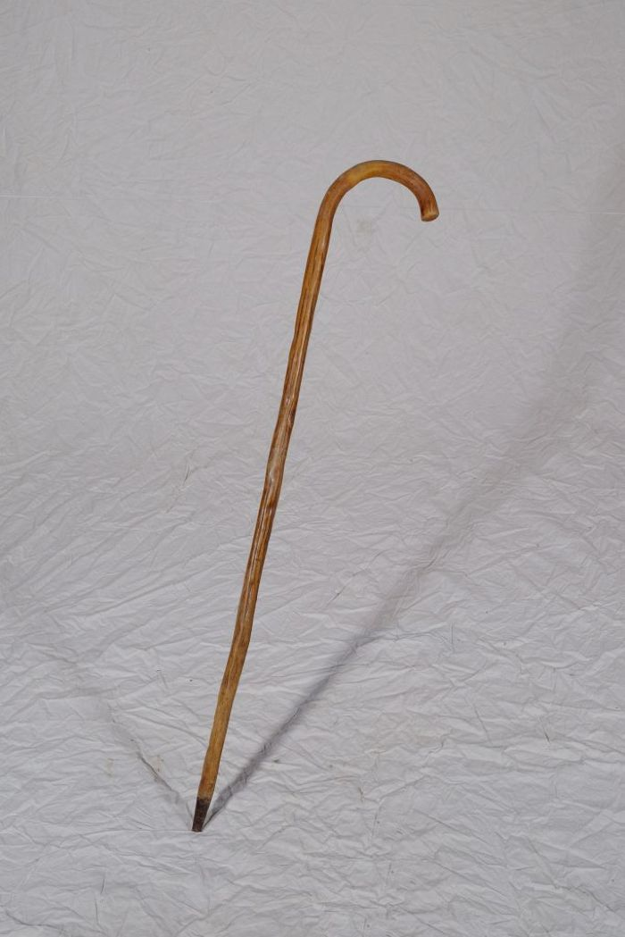
Image | Object | Description | Date
 | Schäferstock (A1139) | Neben der Funktion der Stütze für den Hirten diente der Schäferstock auch dazu, die Schafe an den Hinterbeinen einzufangen. Schafe wurden vor allem auf schlecht nutzbarem Gelände wie Heide, Wegrainen oder Brache gehalten. Sie dienten der Gewinnung von Fleisch, Wolle und Dünger. Mit dem Aufkommen von Kunstdünger gegen Ende des 19. Jahrhunderts konnte bisher unfruchtbares Land in Ackerflächen umgenutzt werden und die Schafhaltung verschwand zu großen Teilen.
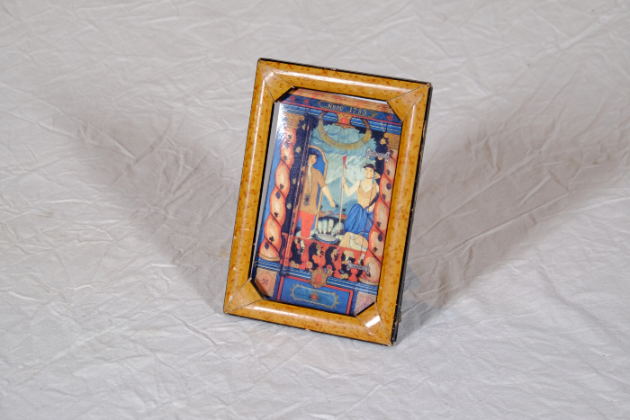 | Gemälde auf Bauernschrank, Detailfotografie (A1444) | Die Abbildung zeigt einen Ausschnitt einer biblischen Szene auf einem Bauernschrank aus der Gegend um Zittau, datiert auf das Jahr 1783. Zu sehen ist ein Schäferpaar (die Geschichte von Jakob).
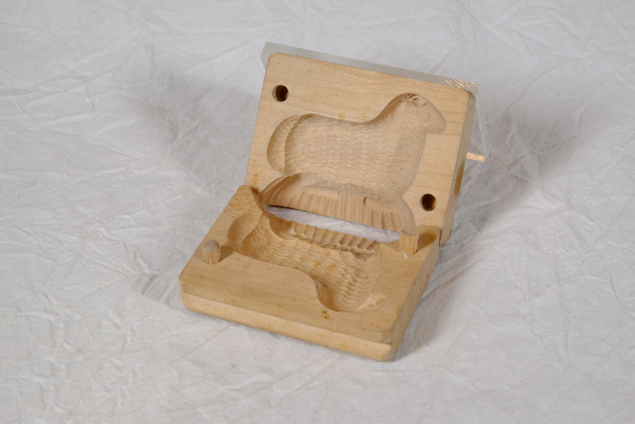 | Buttermodell "Schaf" (A1744) | Das Melken der Kühe war vielerorts noch bis in die 1930er Jahre Handarbeit und ein Teil der Milch wurde direkt auf dem Hof weiterverarbeitet. Aus dem Rahm der Milch wurde Butter hergestellt. Die fertige Butter wurde mit Hilfe einer Butterform, auch Buttermodell genannt, portioniert und dabei zudem durch die eingearbeiteten Schnitzereien verziert. Besonders für den Verkauf bestimmte Butter, oder aber für eine festliche Tafel gefertigte Butterstückchen wurden auf diese Weise geformt.

